关系图
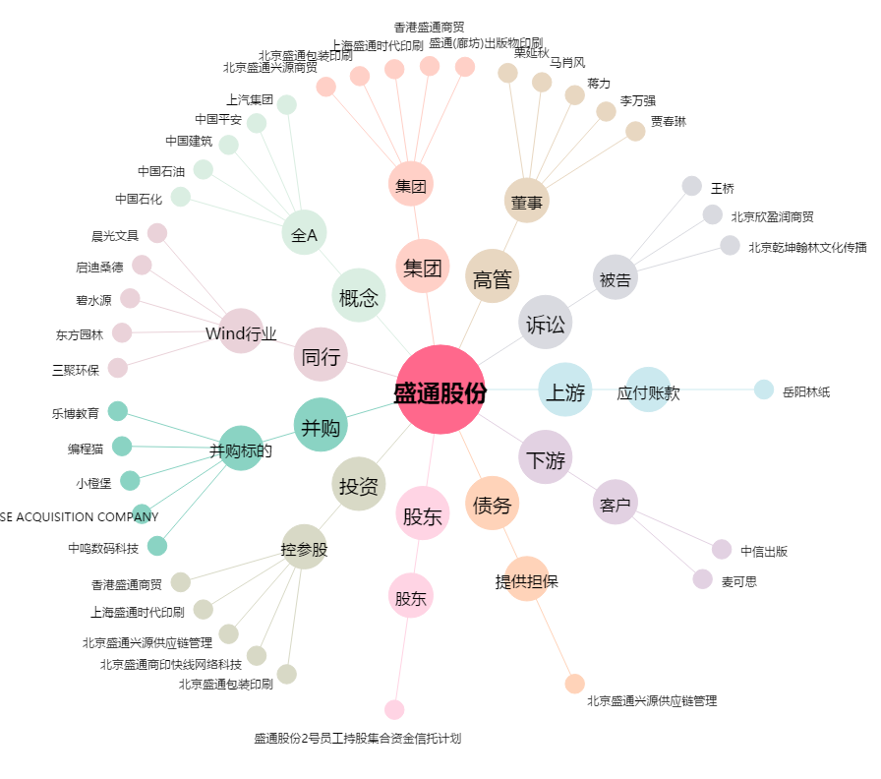
盛通股份[002599.SZ] - 关系概览图

